Sheet1
 |  |  | 实验分析报告

实验名称： | Ding test |  |  |  |  |  | 耗时：

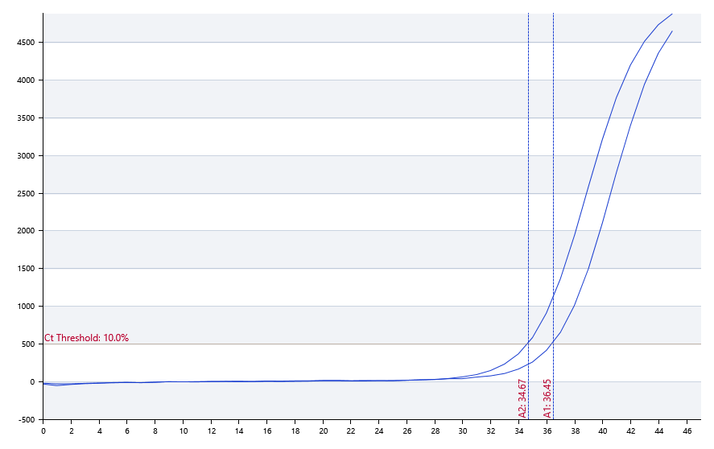

A | 1 | 2 | 3 | 4 | 5 | 6 | 7 | 8
FAM： | 36.45 | 34.67 | 31.85 | 27.96 | 阴性 | 阴性 | 阴性 | 阴性
HEX： | 36.58 | 34.58 | 32.17 | 29.14 | 阴性 | 阴性 | 阴性 | 阴性
ROX： | 阴性 | 阴性 | 阴性 | 阴性 | 阴性 | 阴性 | 阴性 | 阴性
Cy5： | 38.89 | 36.21 | 33.37 | 29.21 | 阴性 | 阴性 | 阴性 | 阴性

B | 1 | 2 | 3 | 4 | 5 | 6 | 7 | 8
FAM： | 36.53 | 34.03 | 31.62 | 28.4 | 阴性 | 阴性 | 阴性 | 阴性
HEX： | 37.14 | 34.27 | 32.19 | 29.21 | 阴性 | 阴性 | 阴性 | 阴性
ROX： | 阴性 | 阴性 | 阴性 | 阴性 | 阴性 | 阴性 | 阴性 | 阴性
Cy5： | 38.83 | 34.95 | 32.97 | 30.13 | 阴性 | 阴性 | 阴性 | 阴性

预变性温度 | 95
预变性时间 | 10
变性温度 | 95
变性时间 | 10
退火温度 | 60
退火时间 | 10
延伸温度 | 72
延伸时间 | 10
保持温度 | 50
保持时间 | 10
循环数 | 40

 |  |  |  |  |  | 日 期： | 7/18/19

 |  |  |  |  |  | 操 作 人：

